상품제안서
밸류엠 스마트폰암밴드 IPX8방수팩 | 상품코드: F22182

 |  |  |  |  |  |  | 02-412-0044 | www.easy1.co.kr
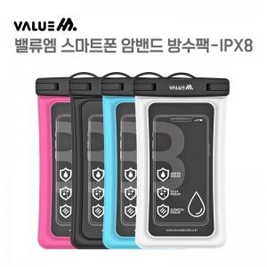

【상세/제작정보】 | 2중 방수 차단으로 물 눈 얼음 등 다양한 환경에서 방수 기능

【인쇄/포장옵션】 | 레이저 / 포장불가능

【공급단가】 | 수량 | 100~ | 300~ | 500~ | 1,000~ | 3,000~
*VAT별도 | 단가 | 6,480원 | 6,240원 | 6,000원 | 5,760원 | 5,610원

【상품 URL】 | https://dev.easy1.co.kr:443/src/goods_detail.php?gdno=22182

